串口定义
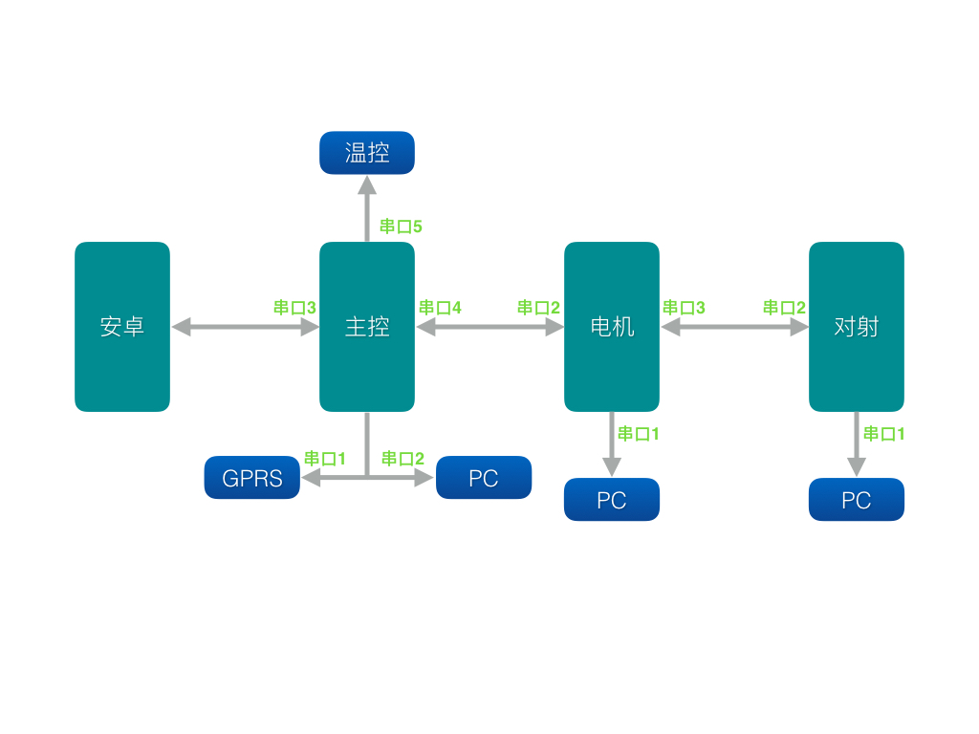
命令1 | 命令2 | 数据区 | 数据长度1 | 数据长度2 | CRC1 | CRC2 | 结束符1 | 结束符2
1Byte | 1Byte | nBytes | 1Byte | 1Byte | 1Byte | 1Byte | 0x0D | 0x0A
CRC校验: 从命令1到数据长度2 结束
数据长度: 从命令1到数据区结束

